1.NET8へシステムアップグレード
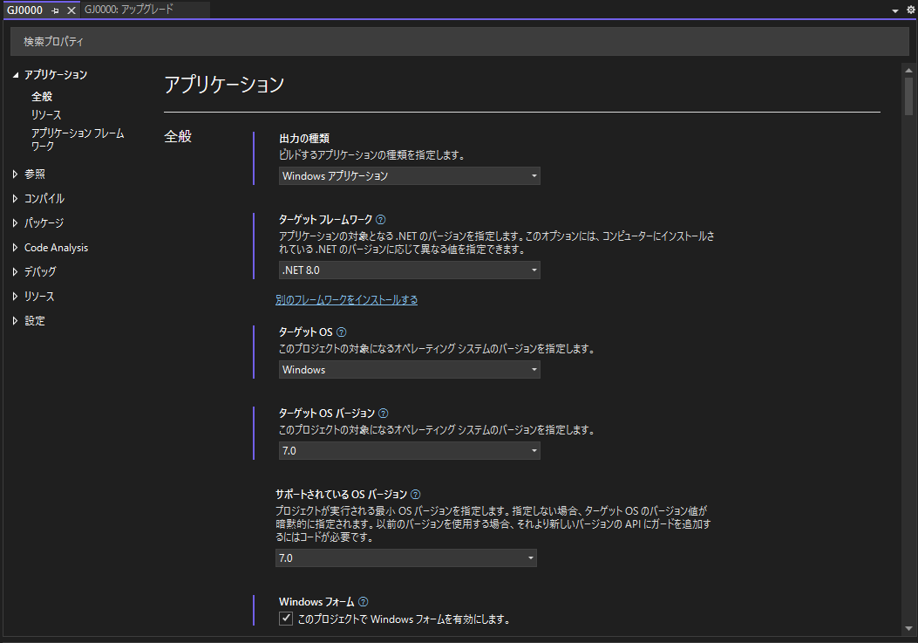
1. NET8へシステムアップグレード

 | 1.1. 事前準備

 | 1.1.1 すべてのシステム プロジェクトのフィルターのリスト
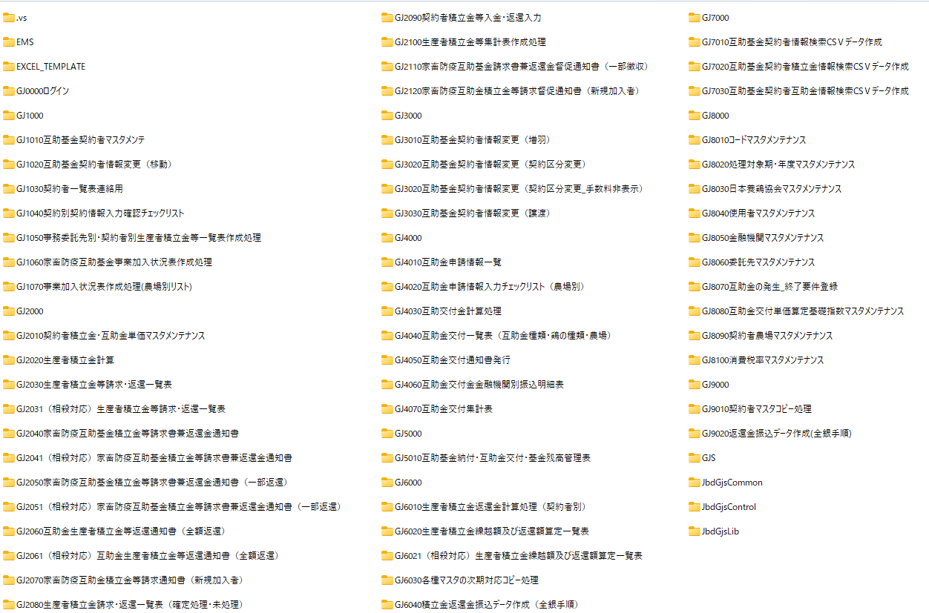

 | 現在のシステムのバージョンを確認し、必要なハードウェアやソフトウェアの要件を満たしているか確認します。

 | 1.1.2 アップグレードの前に、システムのバックアップを必ず作成します

 | 1.1.3 現在のシステムのバージョンを確認し、必要なハードウェアやソフトウェアの要件を満たしているか
 |  | 確認します。
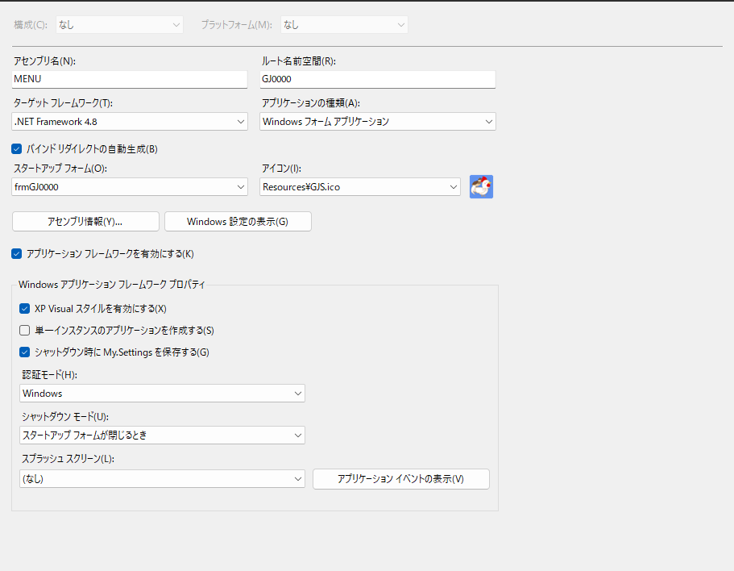

 | 1.2. インストール項目一覧

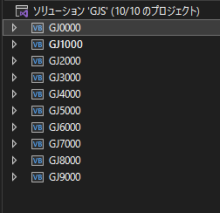
 |  |  | 現在プロジェクトリスト
 |  |  |  | GJ0000
 |  |  |  | GJ1000
 |  |  |  | GJ2000
 |  |  |  | GJ3000
 |  |  |  | GJ4000
 |  |  |  | GJ5000
 |  |  |  | GJ6000
 |  |  |  | GJ7000
 |  |  |  | GJ8000
 |  |  |  | GJ9000

 | 現在バージョン：NET Framework4.8 |  |  |  | NET 8.0

 | 1.1.4 アップグレードツールが有効かどうかを確認する。
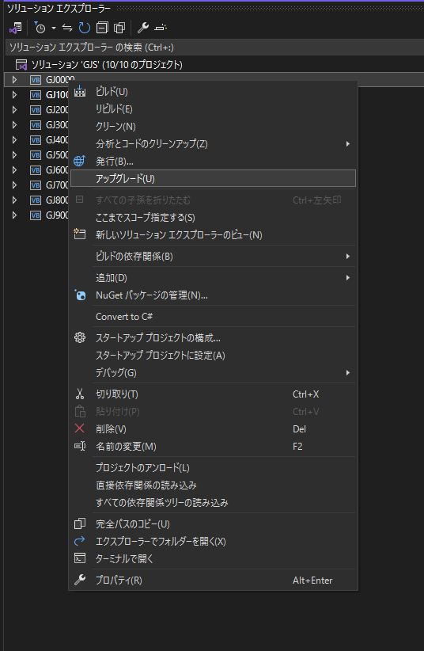

 | 1.2. システムアップグレード

 | 1.2.1 プロジェクトごとにアップグレードする
 | ① | 「GJ0000」 プロジェクトを選択し、「アップグレード 」ボタンを押します。
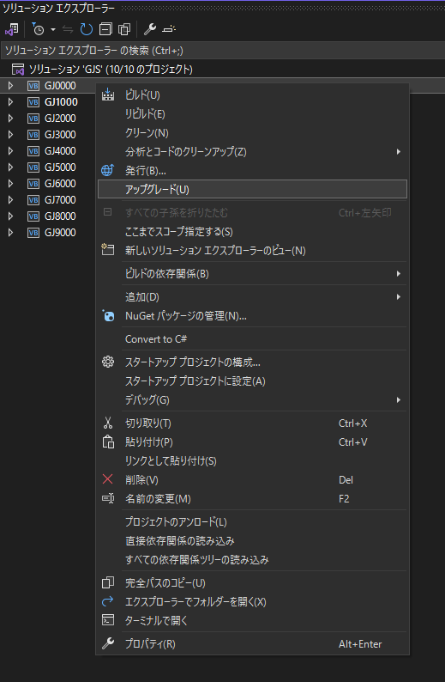

 | ② | 「.NET」 アイコンボタンを押します。
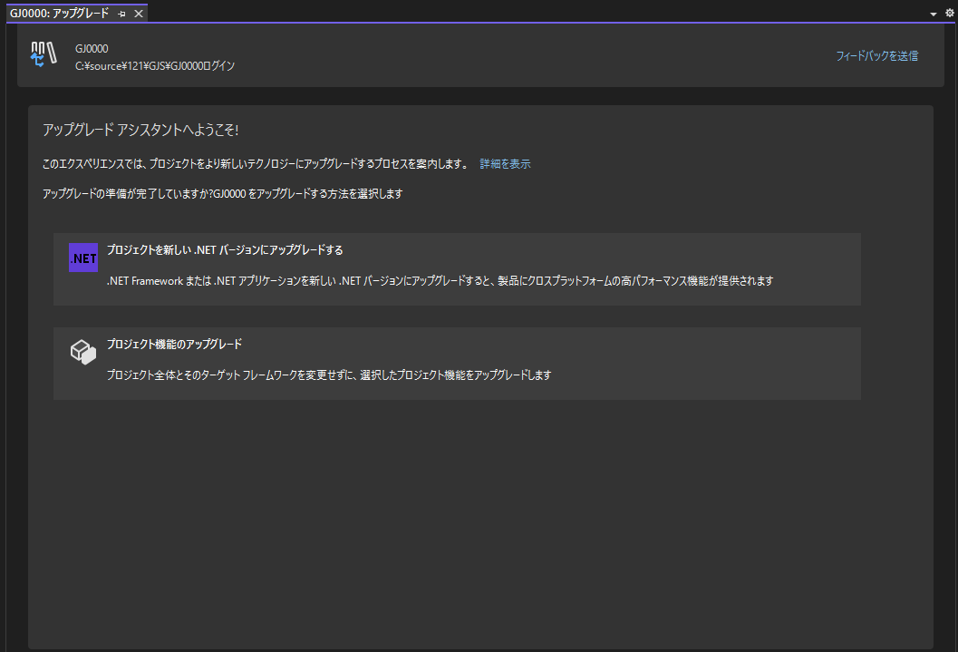

 | ③ | 「次へ」 アイコンボタンを押します。
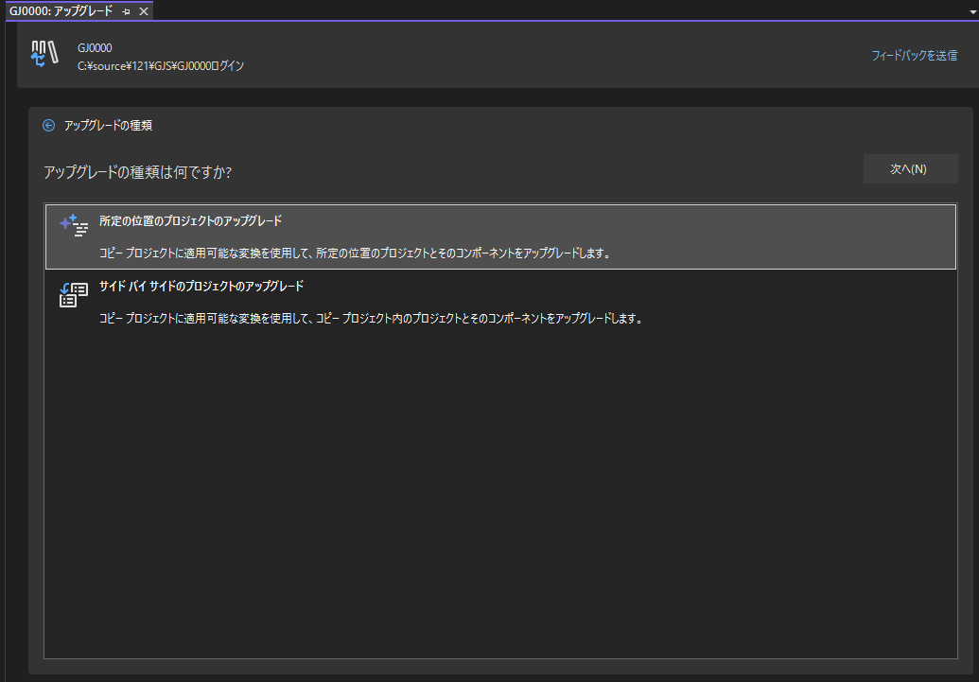

 | ④ | 「次へ」 アイコンボタンを押します。
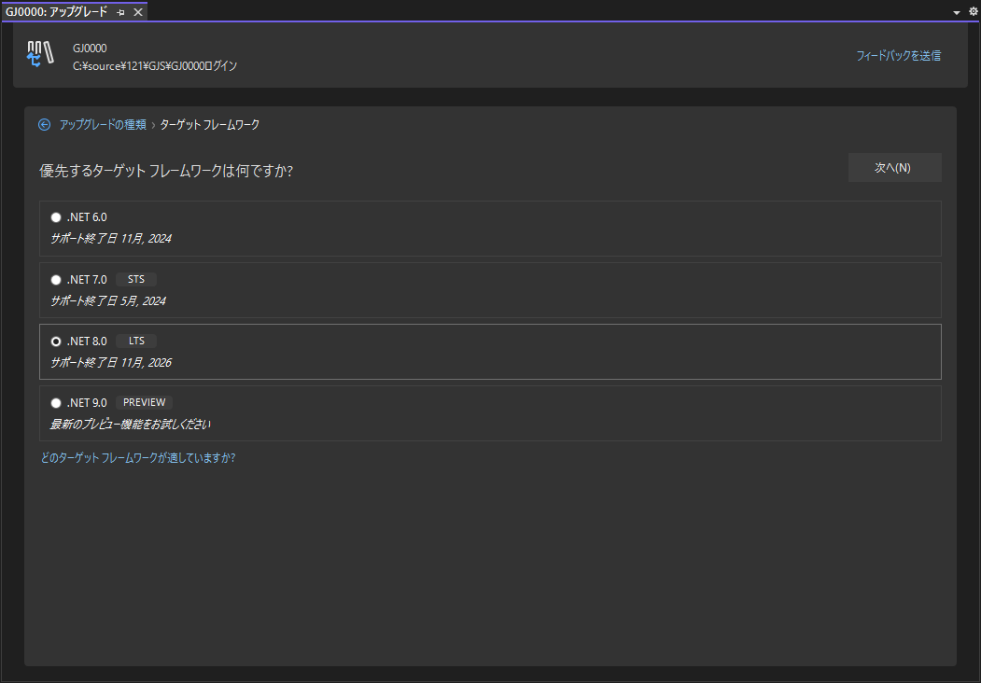

 | ⑤ | 「アップグレードの選択」 アイコンボタンを押します。
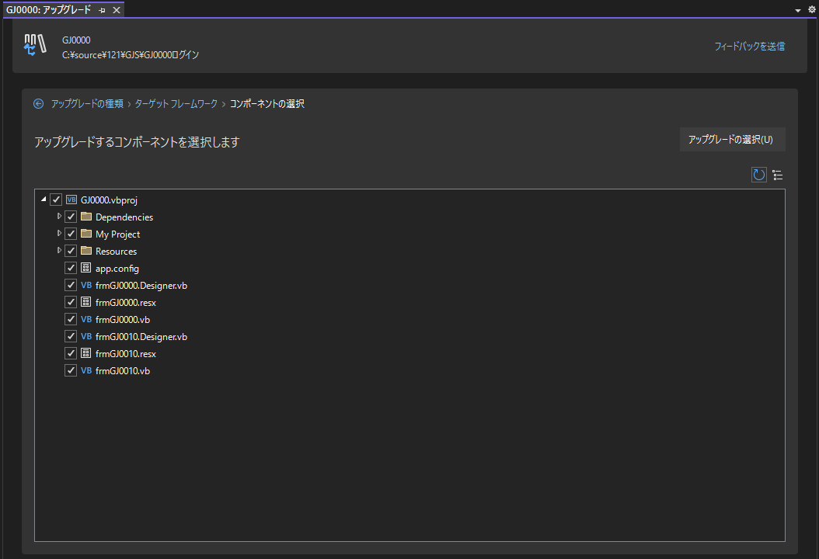

 | ⑥ | 「アップグレード」を実行
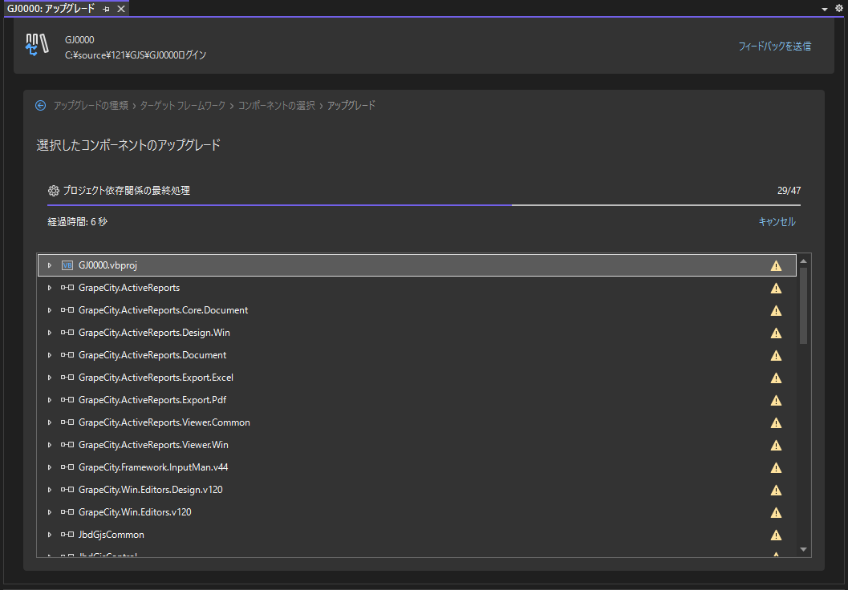

 | ⑦ | 「アップグレード」を成功しました
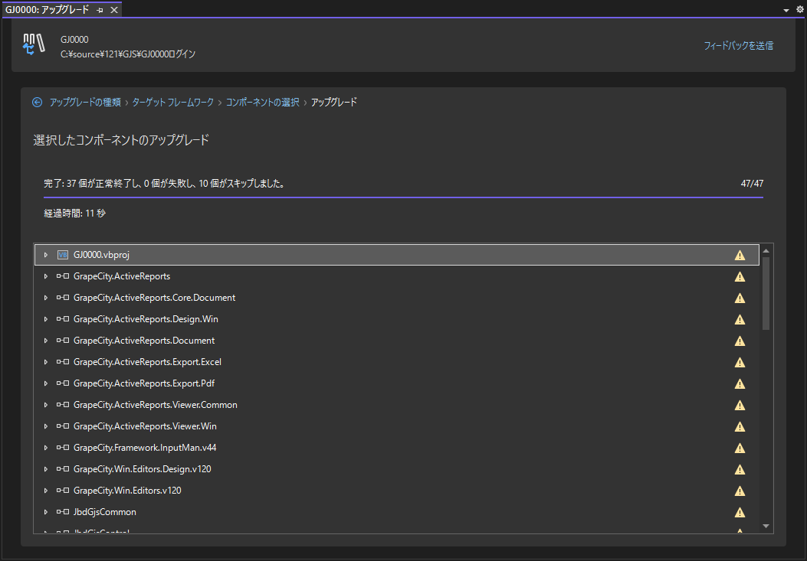

 | ⑧ | NET8にバージョンアップされていることを確認する

2.バックエンド開発プロセス
2. バックエンド開発プロセス

 | 2.1. 開発環境準備
 |  | ①「Visual Studio Community 2022 (64 ビット) 」開発ツルのインストール
 |  |  |  | ダウンロードパス: https://visualstudio.microsoft.com/ja/vs/community/
 |  | ②「Oracle Client 19.3」データベースクライアントのインストール
 |  |  |  | ダウンロードパス: \\AIplus_NAS\養鶏-互助事業システム\Temp\WINDOWS.X64_193000_client_home.zip
 |  |  |  | tnsname.ora
 |  |  |  | S19C01 =
 |  |  |  | (DESCRIPTION =
 |  |  |  | (ADDRESS_LIST =
 |  |  |  | (ADDRESS = (PROTOCOL = TCP)(HOST = 192.168.1.236)(PORT = 1521))
 |  |  |  | )
 |  |  |  | (CONNECT_DATA =
 |  |  |  | (SERVER = DEDICATED)
 |  |  |  | (SERVICE_NAME = S19C01)
 |  |  |  | )
 |  |  |  | )
 |  | ③ | プロジェクトコード：https://github.com/tujinrong/youkei.git
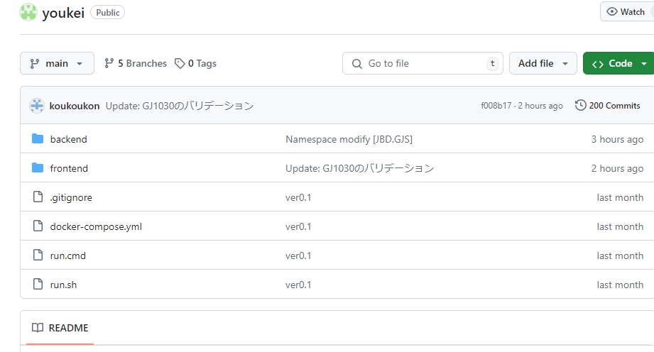

 | 2.2. 詳細設計流れ
 |  | 旧システムの各画面とテーブルを見ながら、Web設計の視角から各画面の機能を分析し、よく考え、インターフェース仕様書を作成する。
 |  | ①.初期化処理_一覧画面Init

 |  | ②検索処理_一覧画面Search

 |  | ③削除処理_詳細画面Delete
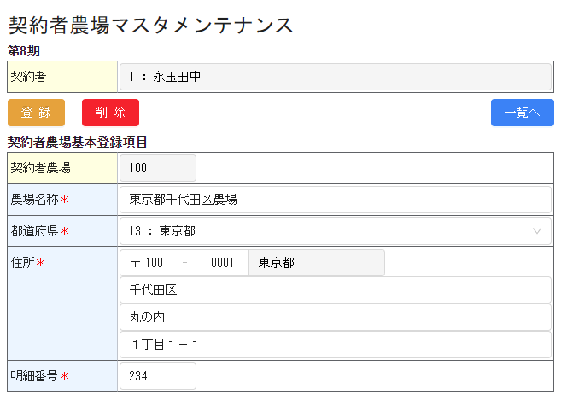

 |  | ④初期化処理_詳細画面InitDetail
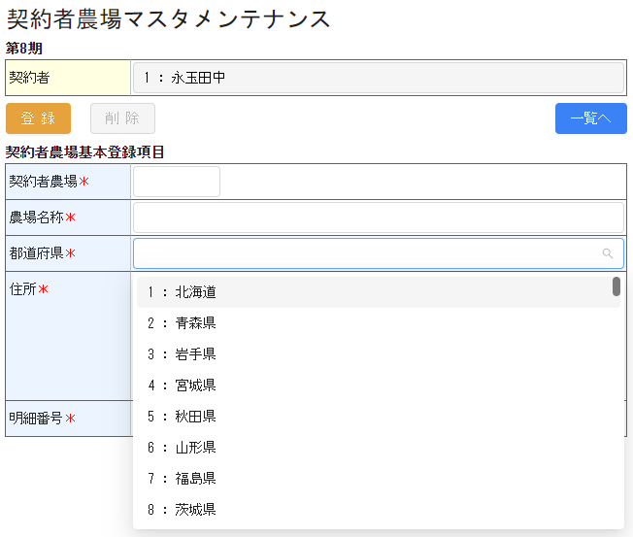

 |  | ⑤検索処理_詳細画面SearchDetail

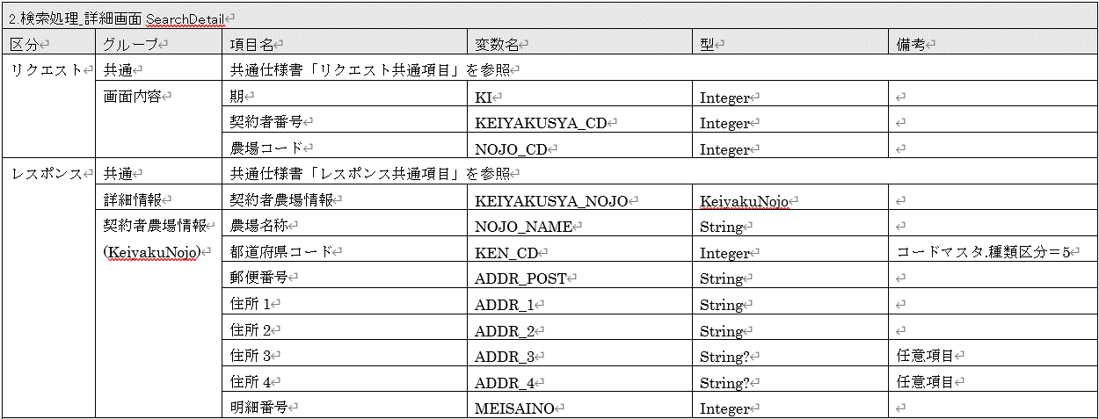

 |  | ⑥保存処理_詳細画面Save

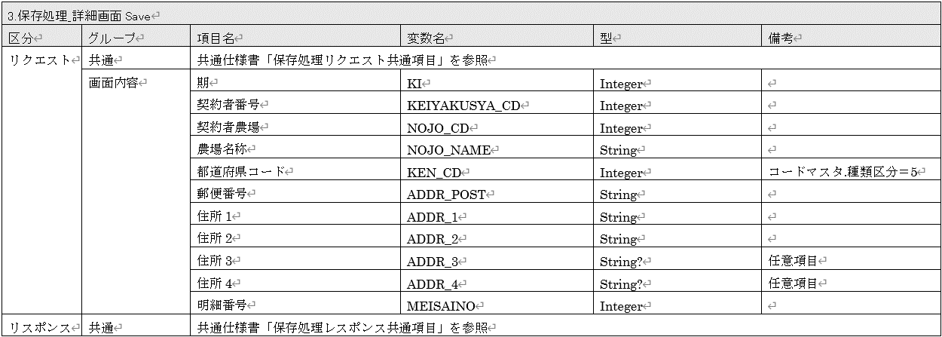

 | 2.3. Req／Res開発流れ

 | ①リクエストパラメータの確認
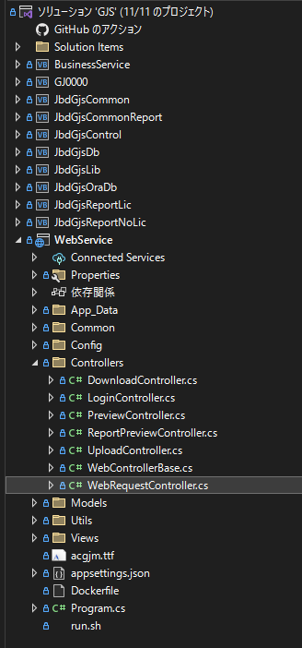

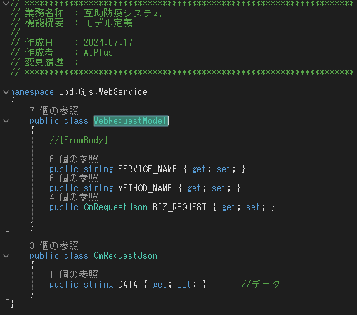
 |  |  |  |  |  |  | 「WebRequestController」はリクエストとレスポンスのエントリです。
 |  |  |  |  |  |  | パラメータは必須です
 |  |  |  |  |  |  | SERVICE_NAME
 |  |  |  |  |  |  | METHOD_NAME
 |  |  |  |  |  |  | BIZ_REQUEST
 |  |  |  |  |  |  | DATA

 | ②Req／Resパラメータ開発
 | サンプルのリクエスト
 | Header "Token" : "xxxxxxxxxxxxxx"
 | Body {
 | "SERVICE_NAME": "GJ0000",
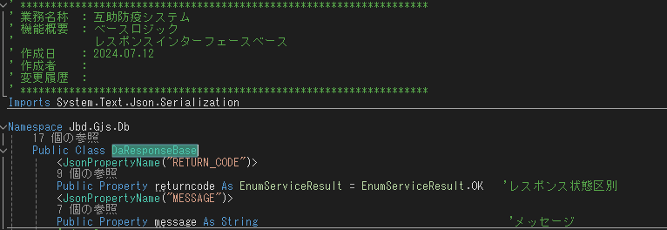
 | "METHOD_NAME": "GetUserInfo",
 | "BIZ_REQUEST": { |  |  |  |  |  |  | パラメータは必須です
 | "DATA": "" |  |  |  |  |  |  | RETURN_CODE
 | } |  |  |  |  |  |  | MESSAGE
 | }

 | サンプルのレスポンス
 | {
 | "USER_ID": "1",
 | "USER_NAME": "テスト管理者",
 | "ROLES": [
 | "10"
 | ],
 | "RETURN_CODE": 0,
 | "MESSAGE": null
 | }

 | フロントエンドは上記のルールに従って開発する必要があります

 | 2.4. Service開発流れ
 | ①ファイルディレクトリ構造
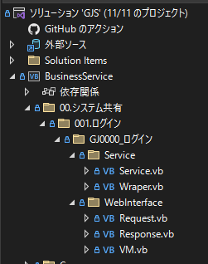

 |  |  |  |  |  | ServiceID：GJ0000
 |  |  |  |  |  | ServiceName： |  | ログイン

 | ②既存のサンプル ディレクトリをコピーし、サービス名前を 「サービステスト」 に変更します。
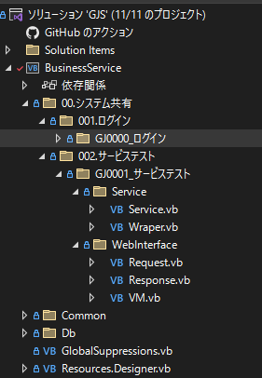

 | ③Requestクラスはリクエストベースからから継承します

 | ④Responseはレスポンスベースクラスから継承します
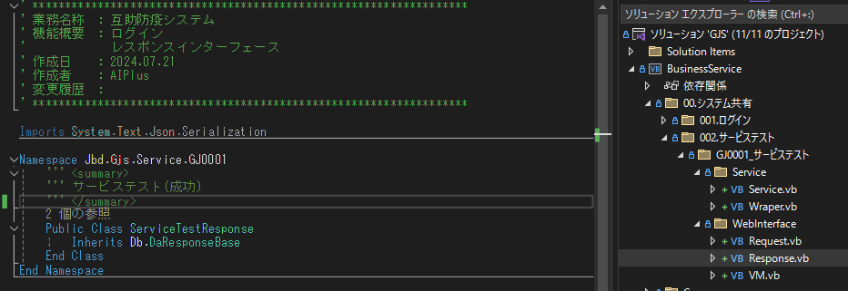

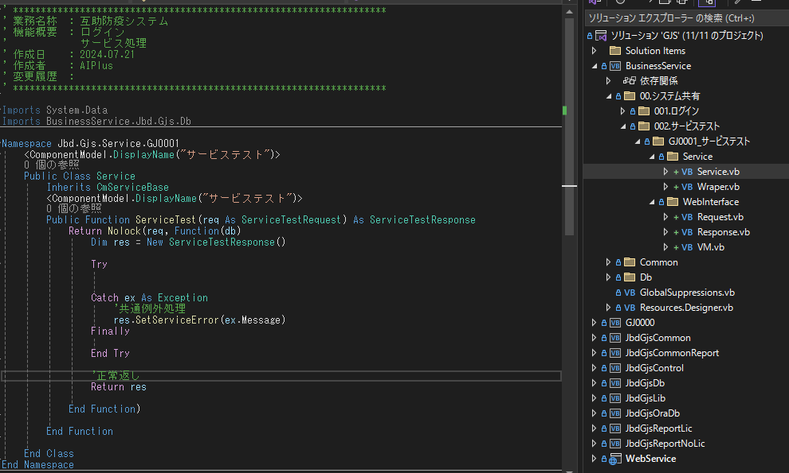
 | ⑤Serviceへサービスのベースクラスから継承します

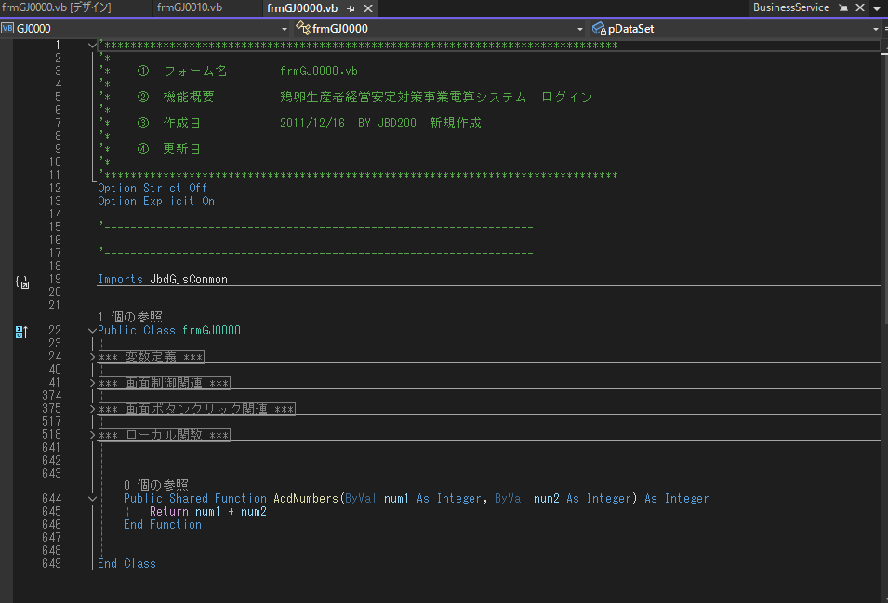
 | ⑦関数 ID に従って、旧システムで機能Noを参照します。 |  |  |  |  |  |  |  | ⑧「GJ0000」の旧ソースを確認する。

 |  |  |  |  |  |  |  |  | ⑨「GJ0000」詳細仕様書のインテ―フェース定義に従って、ソースをServiceに移植します。
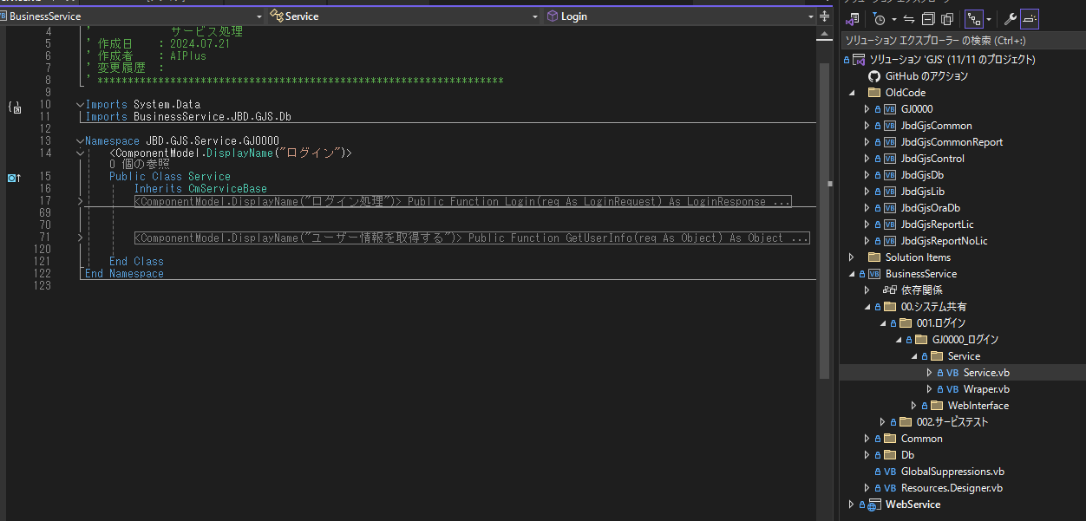

 |  | 「次へ」を押下

 | ⑩サービスメソッドのパタン
 |  | サービス処理は下記のパタンがあり、詳細はサンプルソース（GJ8090,GJ8091)を参照します。
 |  |  | メソッド |  | 説明
 |  |  | Init |  | 画面初期化。新規と更新は初期化を共有する場合、共通リクエストの処理モードを利用します。
 |  |  | Serach |  | 検索処理。トランザクションはNolockを使用します。
 |  |  | Save |  | 保存処理。トランザクションはTransactionを使用します。
 |  |  | Delete |  | 削除処理。トランザクションはTransactionを使用します。
 |  |  | Get[情報名] |  | 情報の取得
 |  |  | １個の機能に複数画面が存在する場合、後ろに区別名を付けます。例：InitDetailで明細画面の初期になります。

